Sheet1
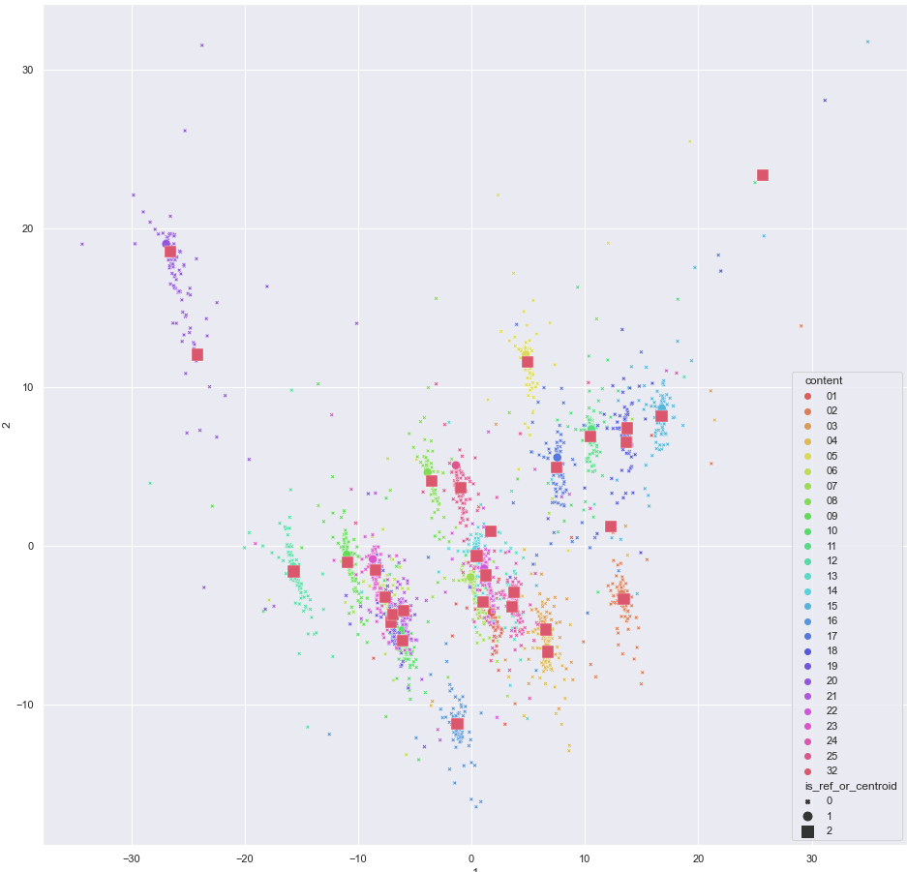
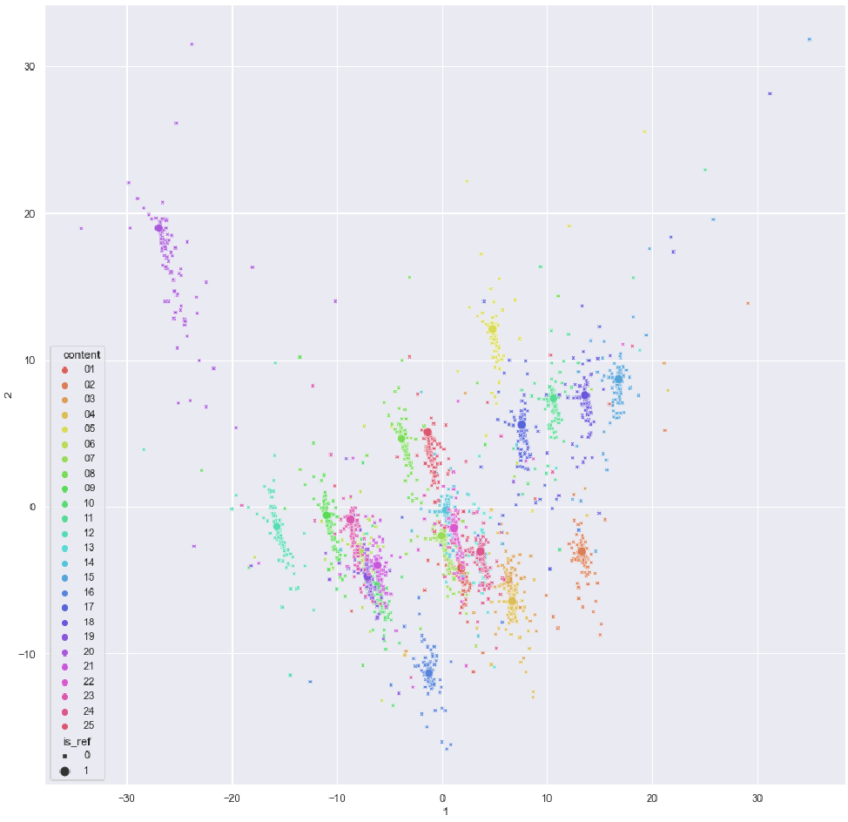
 | رفرنس اصلی بجای رفرنس | نزدیک ترین داده به مرکز کلاستر بجای رفرنس(تعداد مراکز6) | نزدیک ترین داده به مرکز کلاستر بجای رفرنس(تعداد مراکز30)
نوع تخریب | SROCC | SROCC | SROCC
01 | 0.58411291044 | 0.25677348794 | 0.52319376218
02 | 0.47546805786 | 0.1929743713 | 0.41047761256
03 | 0.48245065618 | 0.018912645759 | 0.41881863555
04 | 0.42726857979 | 0.13068383435 | 0.41101336274
05 | 0.74662893933 | 0.33092773699 | 0.68380385352
06 | 0.6159770933 | 0.22976364947 | 0.60476326557
07 | 0.34412001456 | -0.07764505645 | 0.29510221392
08 | 0.81105509424 | 0.46409951553 | 0.7696415021
09 | 0.78560961007 | 0.42373308351 | 0.73651822617
10 | 0.51582815154 | -0.099992012198 | 0.44630655987
11 | 0.83984620423 | 0.51972294636 | 0.74775612031
12 | 0.62931455592 | 0.28031594762 | 0.5713816103
13 | 0.52112535428 | -0.078707209735 | 0.52213304251
14 | 0.31050946679 | -0.12767990492 | 0.2513810463
15 | 0.15090171748 | -0.048886294533 | 0.1610771453
16 | -0.019315256198 | 0.064514246049 | 0.48927783623
17 | 0.70676841879 | 0.2924604528 | 0.65101368065
18 | 0.10517454846 | 0.09312835449 | 0.30996906271
19 | 0.48757970545 | 0.15501289574 | 0.39559072249
20 | 0.632629173 | 0.26129513913 | 0.53456592143
21 | 0.77038286433 | 0.32666654383 | 0.68084818779
22 | 0.56702652552 | -0.024322730094 | 0.51881731993
23 | 0.7593019863 | 0.52363630784 | 0.70761148413
24 | 0.85210178268 | 0.58894768779 | 0.77790766444

 | 0.57400421077 | 0.2012 | 0.4957
swap | 0.22

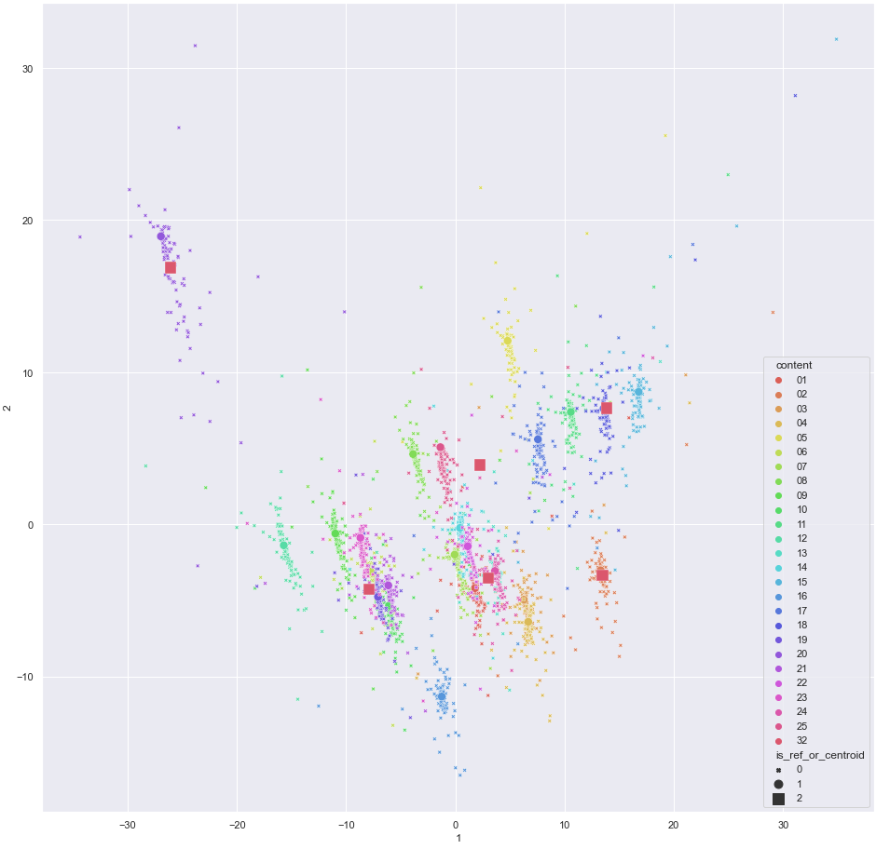
رفرنس | رفرنس اصلی بجای رفرنس | نزدیک ترین داده ها به مرکز کلاستر بجای رفرنس(تعداد مراکز30) | نزدیک ترین داده ها به مرکز کلاستر بجای رفرنس(تعداد مراکز30)
01 | 0.7053279674 | 0.41821225074 | 0.44198895049
02 | 0.6888866515 | 0.67828481587 | 0.68024683262
03 | 0.82420083813 | 0.62662015792 | 0.76972707578
04 | 0.75354327027 | 0.43809282392 | 0.68837105943
05 | 0.84130437481 | 0.63237252598 | 0.82763626064
06 | 0.77612095856 | 0.32738359846 | 0.75507000843
07 | 0.81861652305 | 0.61346320834 | 0.74978296396
08 | 0.72612960268 | 0.27485488794 | 0.6785164254
09 | 0.74797157388 | 0.46236841085 | 0.6848780865
10 | 0.69943015512 | 0.33263882388 | 0.63757366161
11 | 0.81481803034 | 0.45927489868 | 0.77553663812
12 | 0.84841371337 | 0.47355608998 | 0.73673116521
13 | 0.618646702 | 0.34828567528 | 0.64075660563
14 | 0.83000246704 | 0.81150356264 | 0.80329070194
15 | 0.75035767928 | 0.42832536986 | 0.75897321991
16 | 0.79523750223 | -0.11758506062 | 0.80345397827
17 | 0.77249847691 | 0.70475866415 | 0.74422812188
18 | 0.81153657873 | 0.79565998004 | 0.71922867268
19 | 0.71288775641 | 0.47270384888 | 0.65776415018
20 | 0.83410105465 | 0.82866652682 | 0.82057550455
21 | 0.82153249964 | 0.78581399727 | 0.77386847441
22 | 0.83367017448 | 0.54756398269 | 0.76190922711
23 | 0.75201711288 | 0.42787270367 | 0.72899068857
24 | 0.80799736132 | 0.4527416053 | 0.74482411407
25 | 0.60092126224 | 0.4612040303 | 0.60598073799

 | 0.57400421077 | 0.2012 | 0.4957
swap | 0.22

